Sheet1
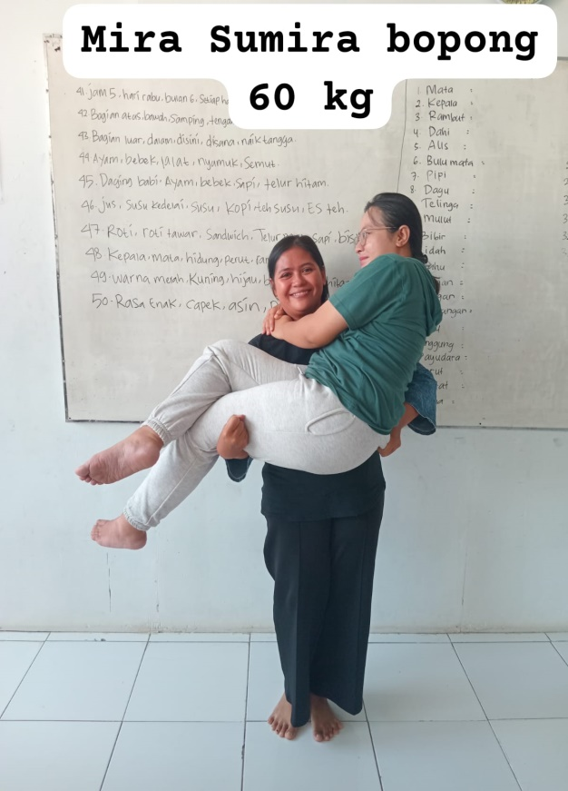
工人姓名 NAMA |  |  |  | MIRA SUMIRA |  |  |  |  |  |  |  | 編號 KODE : |  | MJL- 0013
報到日 DAFTAR |  |  |  | 2025-10-08 |  |  |  |  | 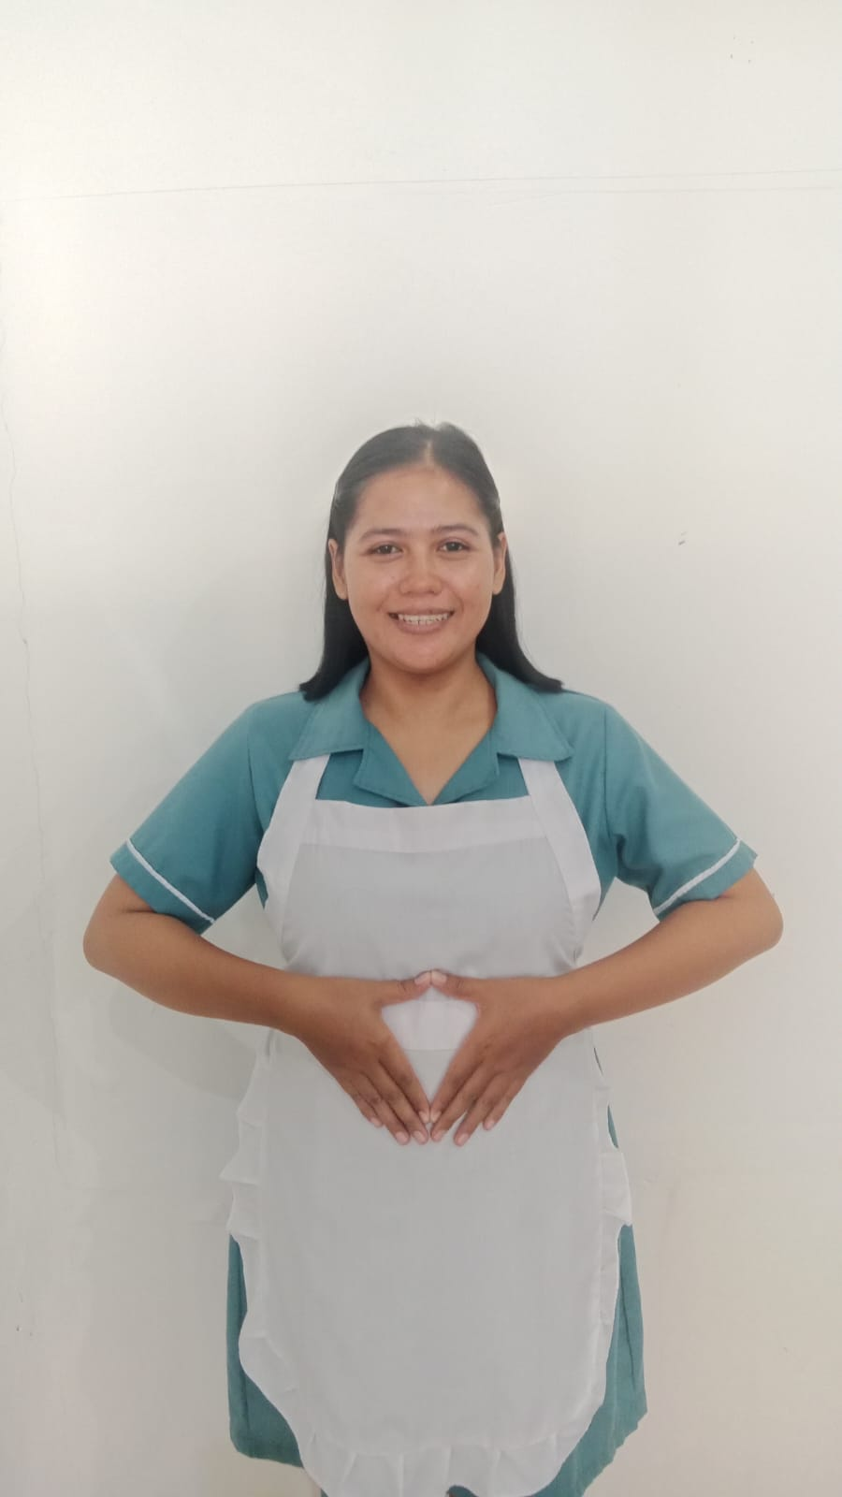
性別 KELAMIN |  |  |  | 女 PEREMPUAN
出生日TGL LAHIR |  |  |  | 1995-11-09
年齡 UMUR |  |  |  | 30 嵗
出生地TPT LAHIR |  |  |  | MAJALENGKA
身高TINGGI / 體重BERAT |  |  |  | 154 |  | 公分/ | 65 | 公斤
宗教 AGAMA |  |  |  | 回教 Islam
學歷 PENDIDIKAN |  |  |  | 國中 SMP
語言能力 BAHASA |  |  |  | 剛學 MULAI | 一點 DIKIT | 一般 BIASA | 可以 BAIK | 很好 BAGUS
國語 MANDARIN |  |  |  | V
印尼語 INDO |  |  |  |  |  |  |  | V

婚姻狀況 STATUS NIKAH |  |  |  | 已婚 Nikah
配偶姓名/年齡 NAMA/UMUR |  |  |  | MUHAMMAD FAISAL |  |  |  | 26
配偶工作 KERJAAN SUAMI |  |  |  | PETANI
小孩人數 JUMLAH ANAK |  |  |  | 1
女孩和年齡 PUTRI / UMUR
男孩和年齡 PUTRA / UMUR |  |  |  | 1 |  | 3 TH
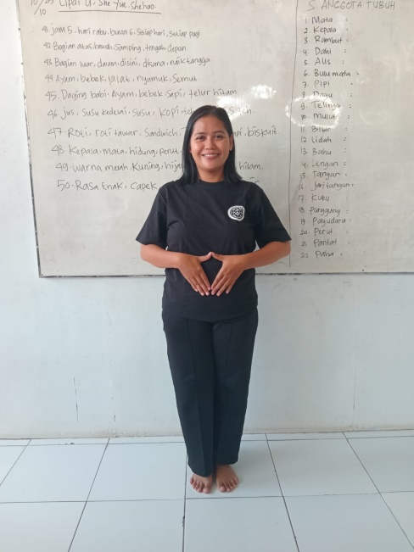
地址 ALAMAT |  |  |  | BLOK SEBAYU RT 04 RW 01 DESA BATURUYUK KEC DAWUAN KAB MAJALENGKA

是否有工作經驗 APAKAH ADA PENGALAMAN KERJA ﹕
國家地點 NEGARA |  |  | 工作期間 LAMA |  |  | 工作內容 PEKERJAAN YANG DILAKUKAN
 | 印尼 | JAKARTA | 3(2020-2023) |  |  | JAGA KAKEK UMUR 72 TH STRUK SEBELAH KANAN JALAN PELAN PAKAI TONGKAT
洗衣，煮飯，打掃，買菜 . 照顧 一位 72 嵗 中風 的 阿空

家屬資料 DATA KELUARGA
父親姓名 NAMA AYAH |  |  |  | JUNAEDI |  |  |  | 年齡 UMUR |  | 65嵗 | 父親工作 KERJAAN AYAH |  |  |  | 商人
母親姓名 NAMA IBU |  |  |  | EROH |  |  |  | 年齡 UMUR |  | 50嵗 | 母親工作 KERJAAN IBU |  |  |  | 商人
兄妹人數 TOTAL SAUDARA |  |  |  | 2 | 兄妹中你的排行是第…DIANTARA SAUDARA, URUTAN ANDA ADALAH : |  |  |  |  |  |  |  |  |  |  | 1
兄弟/年齡 SDR LAKI / UMUR |  |  |  |  |  |  |  | 姐妹/年齡 SDR CEWEK / UMUR |  |  |  |  | 1
1. 你是否可以吃豬肉 Apakah Anda boleh makan daging babi ?
2. 你是否可以工作沒有休假 Apakah Anda bisa kerja tanpa libur?
3. 是是否可以工作不用手機 Apakah Anda bisa kerja tanpa pakai hp ﹖
4. 你是否會害怕狗 Apakah Anda takut pada anjing?
5. 你可以抱幾公斤 Anda kuat gendong berapa kg: |  |  |  |  |  |  |  | 60 | 公斤
6. 可以不拜拜嗎？ |  |  | Apakah anda boleh untuk tidak sholat |  |  |  |  |  | ?
7. 一天拜幾次? Satu hari sholat berapa kali?
8.有老公或男朋友或親戚朋友在台灣嗎？ Ada suami atau pacar di taiwan tidak...?？

